Hoja1
calculos de los puntos de ruptura
1) para la deuda de largo plazo |  |  | $800,000.00
2) para el capital comun |  |  | $500,000.00

intervalos | fuente | ponderacion | costo | WACC
hasta 500,000 | deuda de LP | 0.4 | 6% | 13.80%
 | capital preferente | 0.2 | 17%
 | capital comun | 0.4 | 20%
arriba 500,000, hasta 800,000 | deuda de LP | 0.4 | 6% | 15.40%
 | capital preferente | 0.2 | 17%
 | capital comun | 0.4 | 24%
arriba de 800,000 | deuda de LP | 0.4 | 8% | 16.20%
 | capital preferente | 0.2 | 17%
 | capital comun | 0.4 | 24%
ANALISIS DE LAS OPORTUNIDADES FINANCIERAS
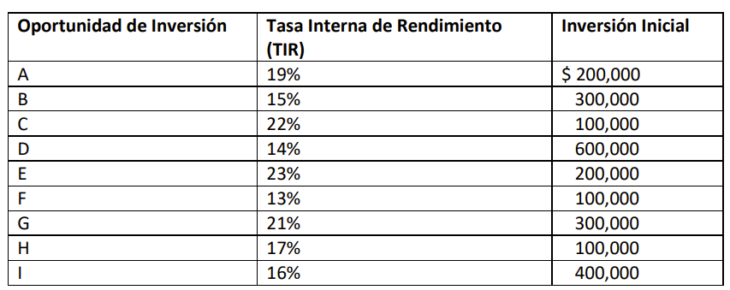
 |  | Oportunidad de Inversión | TIR | INVERSIÓN INICIAL | INVERSIÓN ACUMULADA | X | Y
 |  | E | 23% | 200000 | 200000 | Q0.00 | 23%
 |  | C | 22% | 100000 | 300000 | Q200,000.00 | 23%
 |  | G | 21% | 300000 | 600000 | Q200,000.00 | 22%
 |  | A | 19% | 200000 | 800000 | Q300,000.00 | 22%
 |  | H | 17% | 100000 | 900000 | Q300,000.00 | 21%
 |  | I | 16% | 400000 | 1300000 | Q600,000.00 | 21%
 |  | B | 15% | 300000 | 1600000 | Q600,000.00 | 19%
 |  | D | 14% | 600000 | 2200000 | Q800,000.00 | 19%
 |  | F | 13% | 100000 | 2300000 | Q800,000.00 | 17%
 |  |  | TOTAL | 2300000 |  | Q900,000.00 | 17%
 |  |  |  |  |  | Q900,000.00 | 16%
 |  |  |  |  |  | Q1,300,000.00 | 16%
ANALISIS DE LAS OPORTUNIDADES FINANCIERAS
 | POI |  | TMAR
Q0.00 | 23% | Q0.00 | 13.8%
Q200,000.00 | 23% | Q500,000.00 | 13.8%
Q200,000.00 | 22% | Q500,000.00 | 15.4%
Q300,000.00 | 22% | Q800,000.00 | 15.4%
Q300,000.00 | 21% | Q800,000.00 | 16.2%
Q600,000.00 | 21% | Q2,300,000.00 | 16.2%
Q600,000.00 | 19%
Q800,000.00 | 19%
Q800,000.00 | 17%
Q900,000.00 | 17%
Q900,000.00 | 16%
Q1,300,000.00 | 16%
Q1,300,000.00 | 15%
Q1,600,000.00 | 15%
Q1,600,000.00 | 14%
Q2,200,000.00 | 14%
Q2,200,000.00 | 13%
Q2,300,000.00 | 13%
 |  |  |  |  |  | Q1,300,000.00 | 15%
 |  |  |  |  |  | Q1,600,000.00 | 15%
E
ACEPTAR LAS ALTERNATIVAS:
E, C, G, A, H, I, B, D, F RECHAZAR LAS ALTERNATIVAS:
I , B, D, F
 |  |  |  |  |  | Q1,600,000.00 | 14%
 |  |  |  |  |  | Q2,200,000.00 | 14%
G
 |  |  |  |  |  | Q2,200,000.00 | 13%
 |  |  |  |  |  | Q2,300,000.00 | 13%
A
 |  |  |  |  |  | Q2,300,000.00 | 0%

H
I
B
 |  |  |  |  |  | TMAR
 |  |  |  |  |  | X | Y
 |  |  |  |  |  | 0 | 13.80%
D
 |  |  |  |  |  | 500000 | 13.80%
F
 |  |  |  |  |  | 500000 | 15.40%
 |  |  |  |  |  | 800000 | 15.40%
 |  |  |  |  |  | 800000 | 16.20%
 |  |  |  |  |  | 2300000 | 16.20%

